Шапка
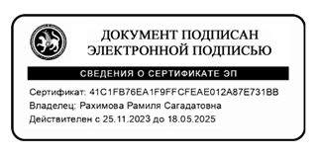
 |  | ОТЧЕТ О ВЫПОЛНЕНИИ МУНИЦИПАЛЬНОГО ЗАДАНИЯ № 1
 |  | на | 2024 | год и плановый период | 2025 | и | 2026 | годов |  |  | Коды
 |  |  |  |  |  |  |  |  |  | Форма по ОКУД | 0506001
 |  |  |  |  |  |  |  |  |  | Код | 1644022069164401001
Наименование муниципального учреждения | Верхнемактаминская ООШ Альметьевского района |  |  |  |  |  |  |  |  | по Сводному реестру
 |  |  |  |  |  |  |  |  |  | по ОКВЭД | 85.12, 85.13, 85.41.1, 55.20
Виды деятельности муниципального учреждения
 | Молодежная политика, Дополнительное образование детей и взрослых, Основное общее образование, Начальное общее образование
Вид муниципального учреждения
Периодичность

 |  |  |  |  |  |  |  |  | Руководитель учреждения ________________

